機能概要図
イベント処理
・基準線設定
・刻印文字登録
・編集文字検索
・ラベリング配置
Auto CAD 操作
コマンド受信
・メニュー選択
・画像／アイテム選択
設定画面（C#）
・基準線直径入力
・分割数入力
設定情報
・基準線直径
・分割数
作図処理
・基準線作図
・ラベリング配置
Auto CAD
図面表示
Auto CAD
ライブラリ
Brand
DB
DBアクセス
・レコード検索
・レコード追加
BMPファイル
図面ファイル
画像I/O
・文字イメージ画像保存
図面I/O
・刻印文字DWG保存/読込
・編集文字DWG保存/読込
iniファイル
設定ファイル取得
・iniファイル読込
作図ユーティリティ
・線分作図
・寸法線作図
・アイテム配置
DDE通信
・メッセージ送受信
設定画面（VB）
・刻印文字登録
・編集文字検索
一時
BMPファイル
幾何計算ユーティリティ
・座標計算
・角度計算
初期処理
・初期設定
・クラス生成
自動化
CSVファイル
AT-B図面自動処理
・CSVデータ解析
・AT-B図面作図
・ラベリングコード表作図
・AT-B図面保存
CSV I/O
・CSVファイル読込
DBアクセス
・レコード検索
・レコード削除
手動／自動共通処理
・各種情報設定
・基準線、タイヤ作図
・ラベリング配置
・ラベリングコード表作図
・AT-B図面保存
図面ファイル
Brand
DB
自動処理の流れ
手動処理の流れ
共通処理の流れ

メニュー構成
 | 基準 線・円 作成 |  | 文字列準備 | 円弧配置 | コード表作成 | 保存管理 | その他機能
円弧配列
Arc Arrangement

Reference Line
Fixed form character
Arc placement
Target "CH"
Code table
Radial direction
Title
Group
Delete
Template
Template 1
DIA direction
Delete
Reference Circle
Template 2
Create
Drawing "resist"
NEW
Editing "CH"
Template 3
Plate
Placement "modi"
Target "CH"
Revision number
Delete
Brand Balloon
Radial direction
modyfy
DIA direction
Move
Delete
Reference drawing
Lettering preparation
Arangement
Table drawing
Conservation management

 |  | は追加メニューを示す。

全体フロー
AutoCAD
起動コマンド
初期処理
初期処理
設定ファイル読み込み
Brand DB接続
Brand
DB
iniファイル

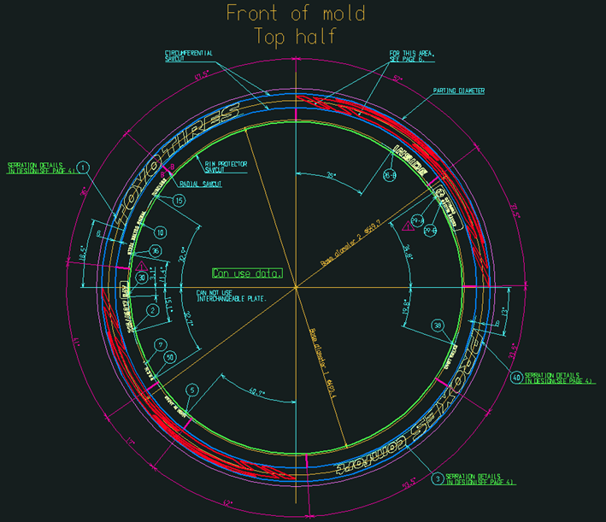
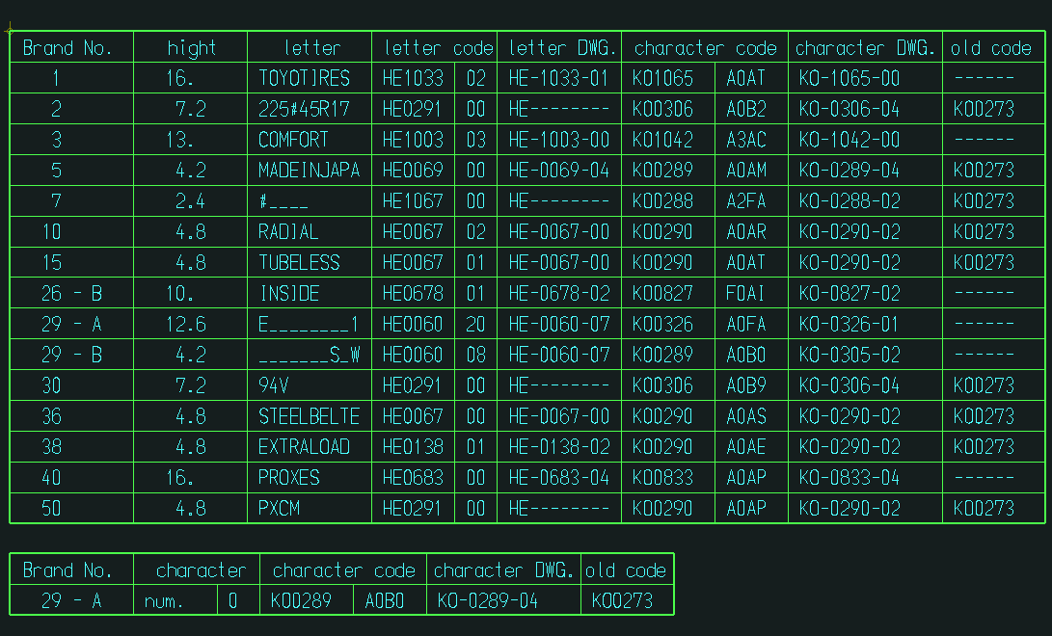
メニュー選択時の処理
基準線・円作成
文字列準備
円弧配置
コード表作成
保存管理
その他の機能
AutoCAD
メニューコマンド
Brand
DB
AT-B図面
ファイル

AT-B図面

コード表

AutoCAD
終了コマンド
終了処理
終了処理
Brand DB切断
Brand
DB

基準線・円作成フロー
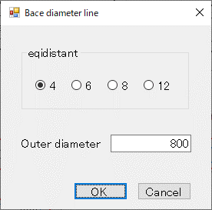
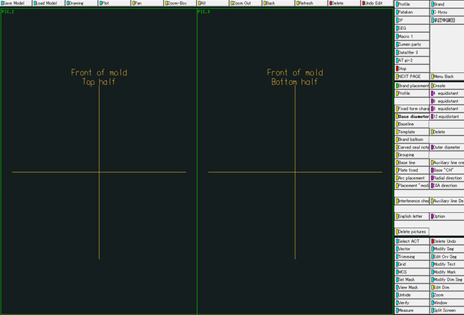
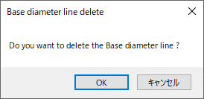
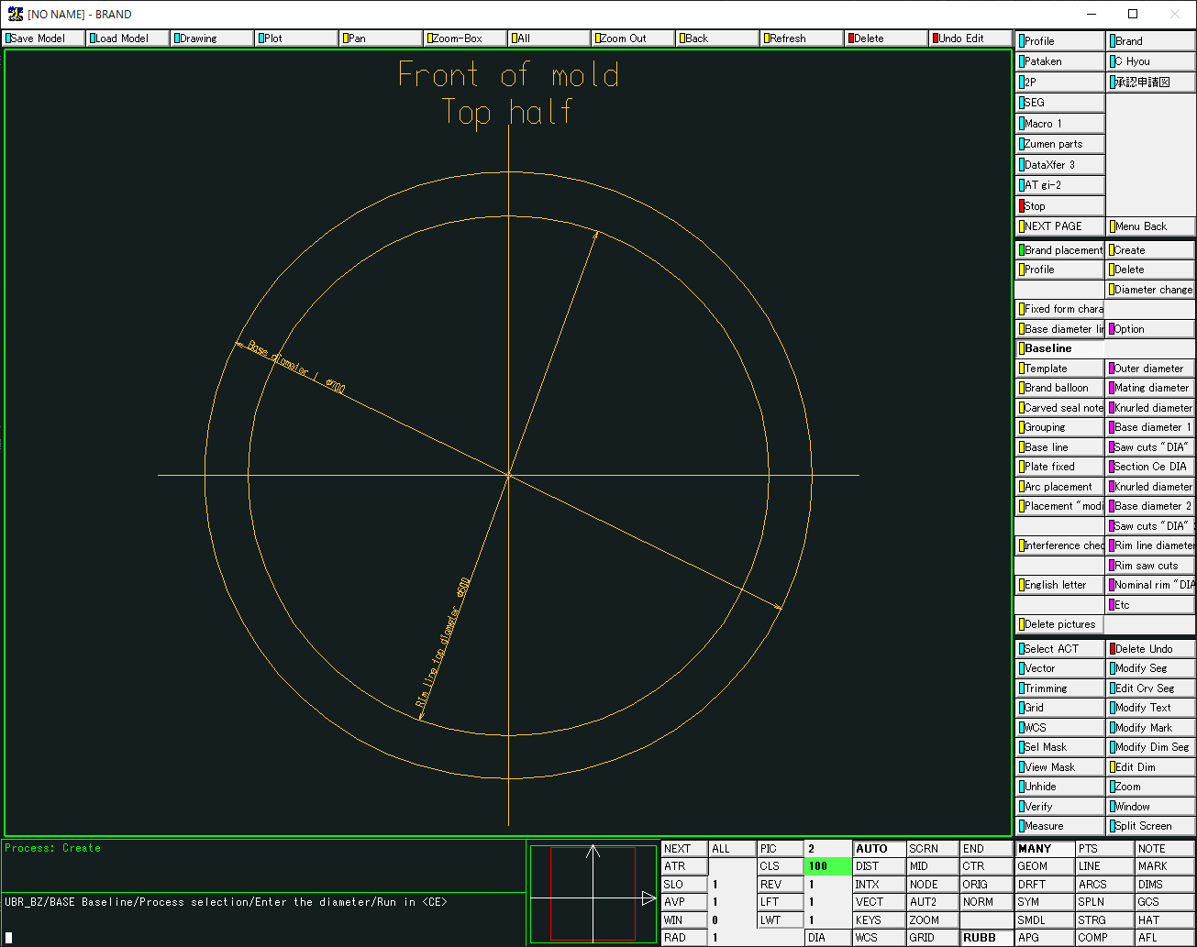
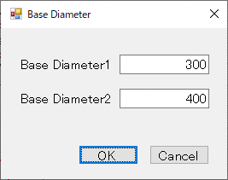
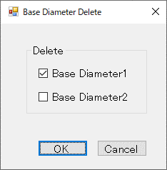
メニューイベント
AutoCAD
メニューコマンド
情報設定処理
「基準線設定」画面
表示
Reference Line
（基準線作成）
作図処理
「基準線削除確認」
画面表示
Delete
（基準線削除）
「基準円設定」画面
表示
Reference Circle（基準円作成）
「基準円削除設定」
画面表示
Delete
（基準円削除）
作図ユーティリティ
線分作図
テキスト作図
寸法線作図
円作図
線分削除
円削除
テキスト削除
「基準円情報」設定
「基準円」作図
「基準線」削除
「基準円」削除
「基準線情報」設定
「基準線」作図
AutoCADライブラリ
線分描画
円描画
テキスト描画
寸法線描画
線分消去
円消去
テキスト消去

基準線作図

基準円作図

文字列準備フロー
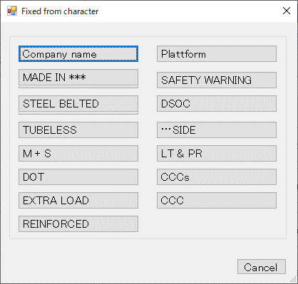
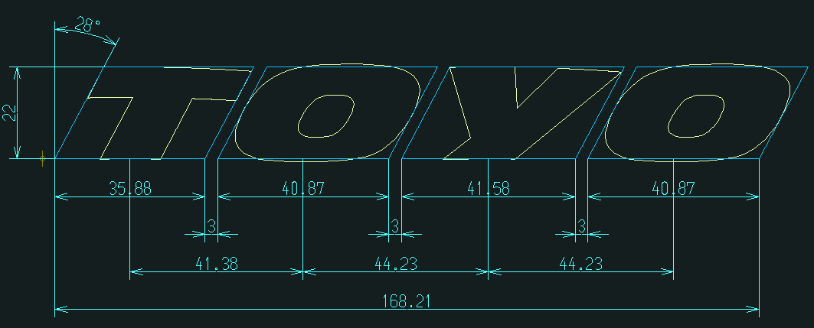
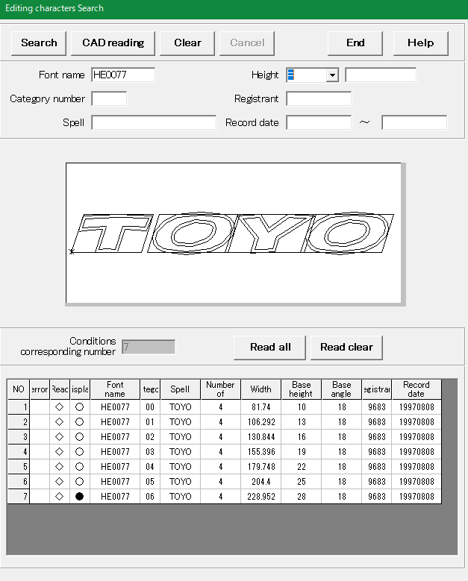
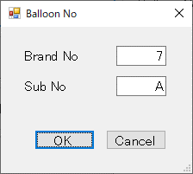
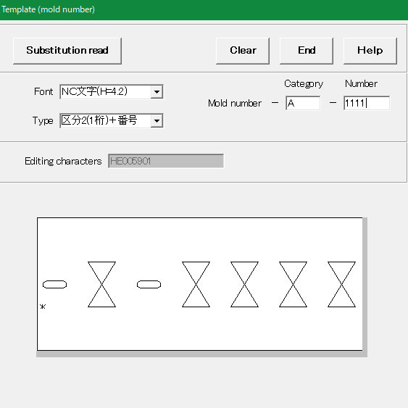
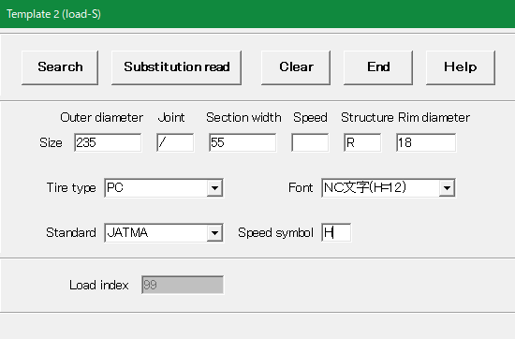
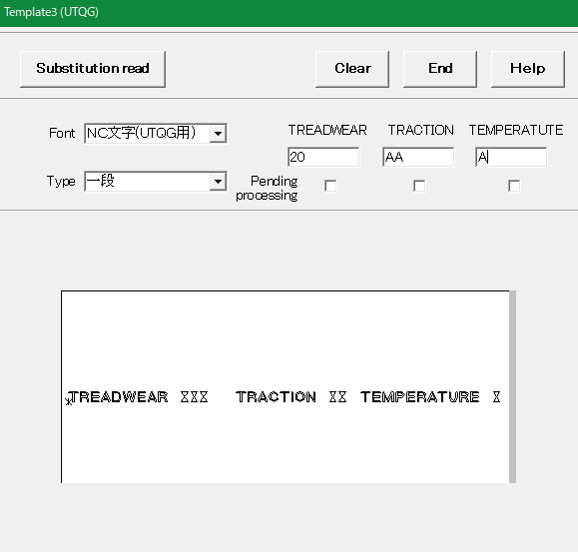
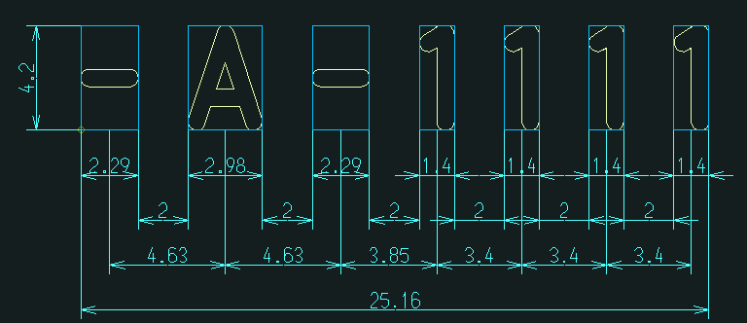
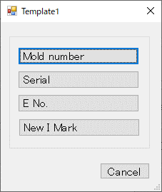
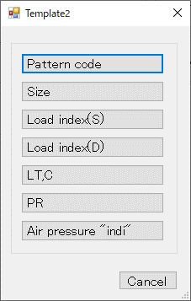
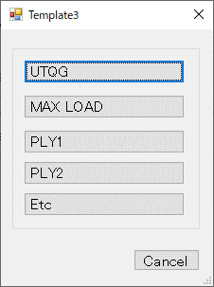
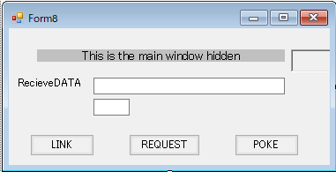
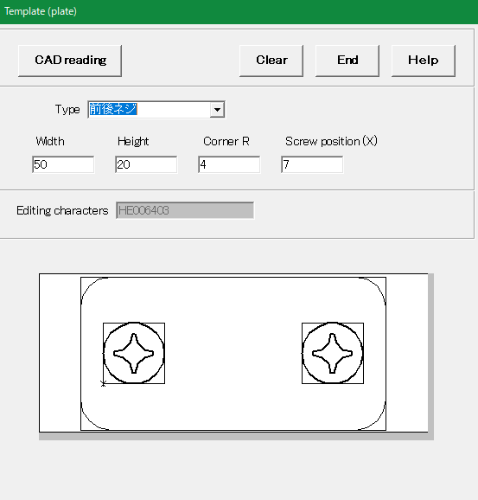
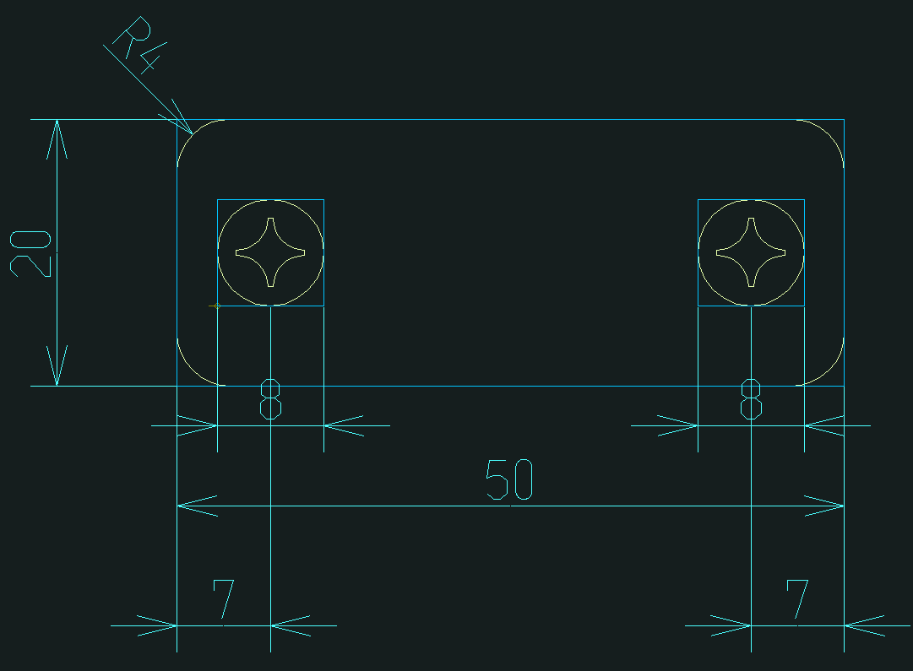
AutoCADライブラリ
作図ユーティリティ
モデル読込(表示)
テキスト作図
引き出し線作図
風船番号作図
配置基準線作図
寸法線作図
作図処理
メニューイベント
AutoCAD
メニューコマンド
「編集文字検索」情報
Fixed from character
（定型文字呼出）
「編集文字検索」
画面表示
Editing "CH"
（編集文字検索）
Brand Balloon
（風船番号設定）
Template1～3
（テンプレート）
「定型文字選択」
画面表示
サブモデル
ファイル
編集文字
モデルファイル
Brand
DB
「定型文字」読込
「風船番号」作図
「風船番号設定」
画面表示
「編集文字」読込
「テンプレート選択」
画面表示
Brand
DB
図面描画
テキスト描画
引き出し線描画
風船描画
線分描画
寸法線描画
「テンプレート置換」情報
DDE通信処理
「メッセージ」
受信処理
図面読込
「テンプレート置換」作図
「刻印文字」情報
「刻印文字」情報
DDE通信処理
「メッセージ」
受信処理
「メッセージ」
送信処理
「メッセージ」
送信処理
DDE通信処理
「メッセージ」
受信処理
「メッセージ」
送信処理
ブロック置換
「テンプレートメイン」
画面起動
「編集文字検索」
コマンド
「テンプレートメイン」
画面起動
DDE通信処理
「メッセージ」
受信処理
「メッセージ」
送信処理
「テンプレート画面表示」
コマンド
テンプレート置換作図
Plate
（替え駒）
「替え駒」
画面表示
DDE通信処理
「メッセージ」
受信処理
「メッセージ」
送信処理
「テンプレートメイン」
画面起動
「替え駒」
コマンド
「替え駒」情報
DDE通信処理
「メッセージ」
受信処理
「メッセージ」
送信処理
「替え駒」作図
刻印文字
モデルファイル
編集文字
BMPファイル
Brand
DB
「刻印文字」情報
編集文字
BMPファイル
編集文字
BMPファイル

定型文字表示

編集文字（バルーン付き）表示

テンプレート置換文字表示

替え駒表示

円弧配置フロー
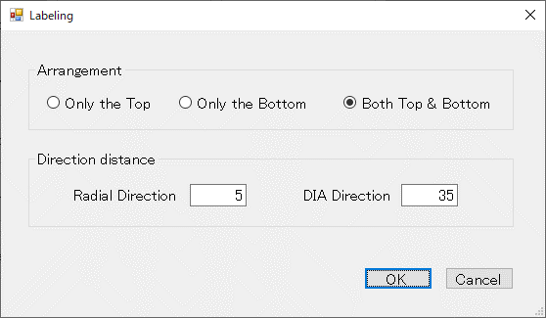
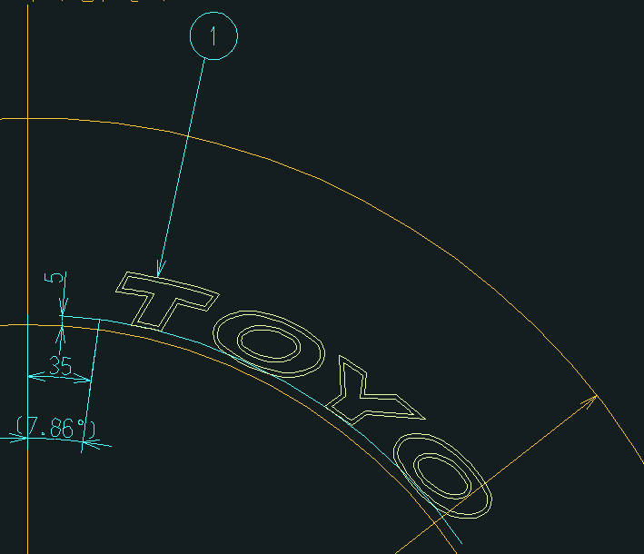
配置移動・削除文字選択待ち
図面選択待ち
AutoCADライブラリ
作図ユーティリティ
文字ブロック
(選択表示)
円
(選択表示)
文字ブロック配置
寸法線作図
作図処理
メニューイベント
AutoCAD
メニューコマンド
Target "CH"
（配置対象文字設定）
「円弧配置設定」
画面表示
Radial direction
（径方向設定）
DIA direction
（主方向設定）
Target "CH"
（配置移動・削除対象文字設定）
「基準円」
選択状態表示
円弧配置
「編集文字」
選択状態表示
円プロパティ変更
線プロパティ変更
引き出し線描画
ブロック
回転移動／複写
風船番号
移動／複写
寸法線描画
ブロック画層変更
角度寸法線描画
AutoCAD
図面選択
配置対象文字選択
AutoCAD
アイテム選択
基準線・円選択待ち
基準円選択
基準線選択
「基準線」
選択状態表示
線
(選択表示)
Create
（円弧配置）
配置移動・削除文字選択待ち
対象文字選択
「編集文字」
選択状態表示
角度寸法線作図
Radial direction
（移動先径方向設定）
DIA direction
（移動先主方向設定）
「基準円」
選択状態表示
移動先基準線・円
選択待ち
基準円選択
基準線選択
配置文字削除
「円弧配置設定」
画面表示
Move
（円弧配置移動）
円弧配置移動
文字ブロック移動
風船番号移動
寸法線移動
風船番号配置
角度寸法線移動
文字ブロック削除
寸法線削除
角度寸法線削除
風船番号削除
寸法線移動
角度寸法線移動
寸法線削除
角度寸法線削除
ブロック削除
風船番号削除
Delete
（円弧配置削除）
対象文字選択
「基準線」
選択状態表示
拡張エンティティ
データ付加
コード表情報付加

円弧配置表示

Brand
DB

コード表作成フロー
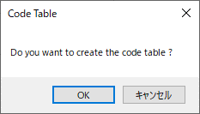
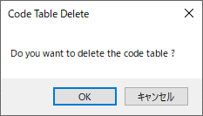
メニューイベント
AutoCAD
メニューコマンド
情報設定処理
「コード表作成確認」
画面表示
Code table
（コード表作成）
作図処理
「コード表削除確認」
画面表示
Delete
（コード表削除）
作図ユーティリティ
コード表情報取得
コード表
ブロック挿入
「コード表」削除
「コード表情報」取得
AutoCADライブラリ
ブロック挿入
ブロック属性編集
拡張エンティティ
データ取得
「コード表情報」設定
「コード表」作図
コード表ブロック
テキスト編集
ブロック削除

コード表作図

保存管理フロー
AutoCAD
メニューコマンド

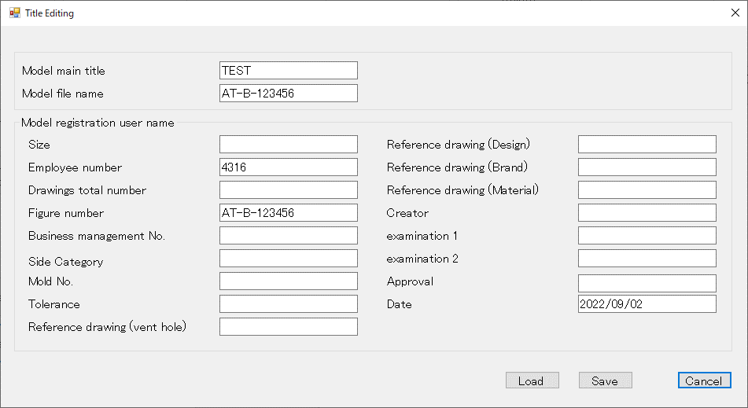

メニューイベント
ユーティリティ
AutoCADライブラリ

「タイトル設定」
画面表示
タイトル情報取得
カスタム
プロパティ取得
Title
（図面タイトル）
カスタム
プロパティ更新
タイトル情報更新

DDE通信処理
「メッセージ」
受信処理
「メッセージ」
送信処理

「テンプレートメイン」
画面起動
「編集文字検索」
画面表示
「編集文字検索」情報
New
（新規保存）

Brand
DB

DDE通信処理
「メッセージ」
受信処理
「メッセージ」
送信処理
「刻印文字」情報

「編集文字検索」
コマンド
編集文字
BMPファイル

「風船番号設定」
画面表示
Revision number
（風船番号設定）

Brand
DB

「刻印文字」情報
編集文字
BMPファイル
Template1～3
（テンプレート）
「テンプレート選択」
画面表示

DDE通信処理

「テンプレートメイン」
画面起動
「テンプレート置換」情報
「メッセージ」
受信処理

「メッセージ」
送信処理

DDE通信処理
「メッセージ」
受信処理
「メッセージ」
送信処理

「テンプレート画面表示」
コマンド

替え駒表示
DDE通信処理
「メッセージ」
受信処理
「メッセージ」
送信処理

「替え駒」情報
Plate
（替え駒）
「テンプレートメイン」
画面起動
「替え駒」
画面表示

Brand
DB

DDE通信処理
「メッセージ」
受信処理
「メッセージ」
送信処理
「刻印文字」情報

「替え駒」
コマンド
編集文字
BMPファイル

